Anciens compteurs
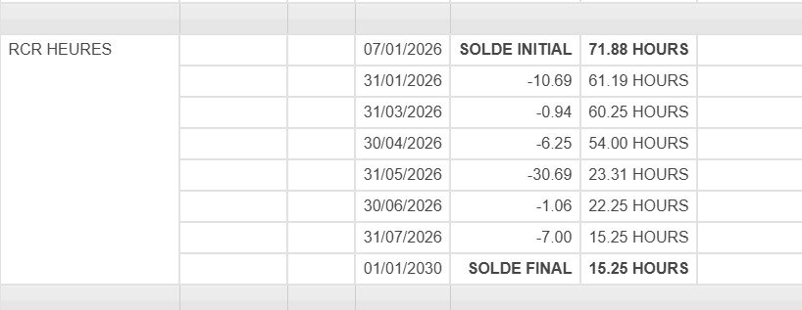

Solde de départ | 0
Solde de départ | -2.03
Solde de départ | 4.22 |  | 2026-01-07 |  |  |  | Solde | -2.78

12.56
Solde de départ | 30.69 | 2026-05-24 | 2026-03-25 | 2026-05-06 | 2026-05-18 |  | Solde | -0.09
Solde de départ | 0.97 |  |  |  |  |  | Solde | 0.97
Solde de départ | 12.56 |  | 2026-07-22 | 2026-07-29 |  |  | Solde | -1.44
Solde de départ sans date | 13.81 |  | 2026-12-01 |  |  |  | Solde | 5.37

61.07
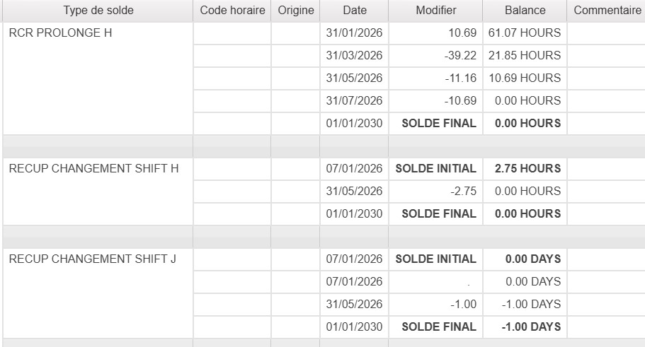

2026-02-25 | 2026-02-26 | 2026-03-05 | 2026-03-19 | 2026-03-24 | 2026-03-26 | 4h22 | Solde | -0.14
2026-03-26 | 2026-04-12 | 2026-04-13 |  |  |  |  | Solde | -2.98
2026-04-14 | 2026-04-30 |  |  |  |  |  | Solde | -2.97

2026-03-26 |  |  |  |  |  |  | Solde | 1.75

2026-03-31 |  |  |  |  |  |  | Solde | 0

